Stuw
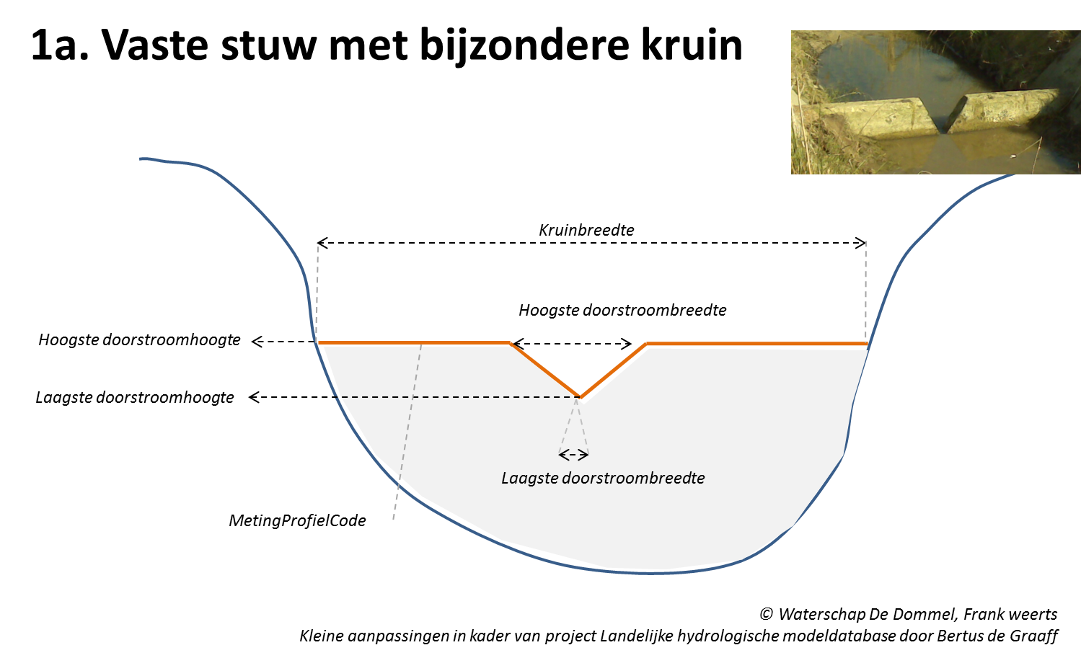
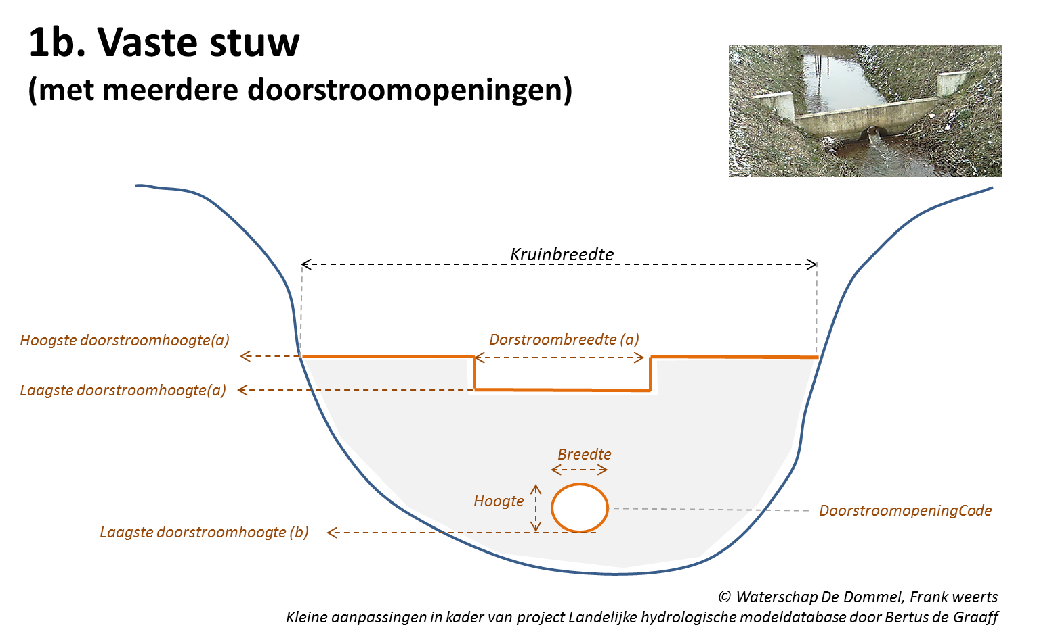
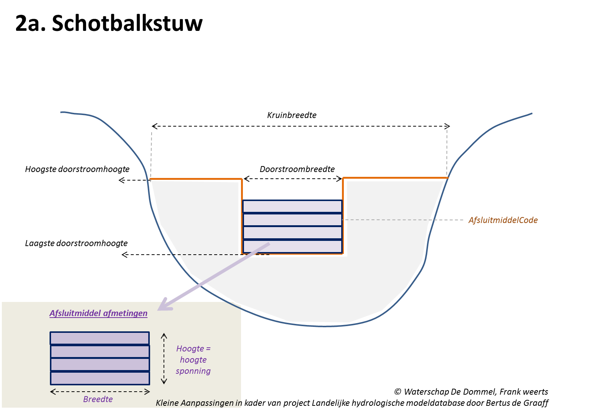
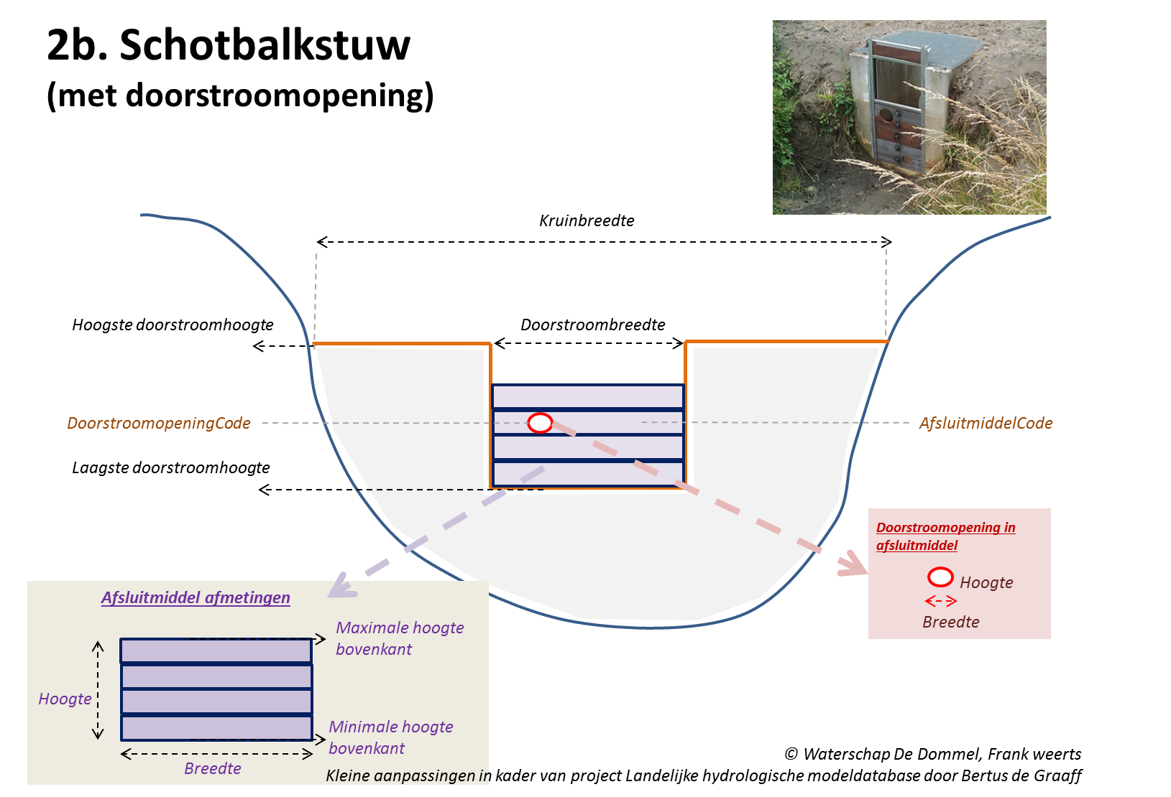
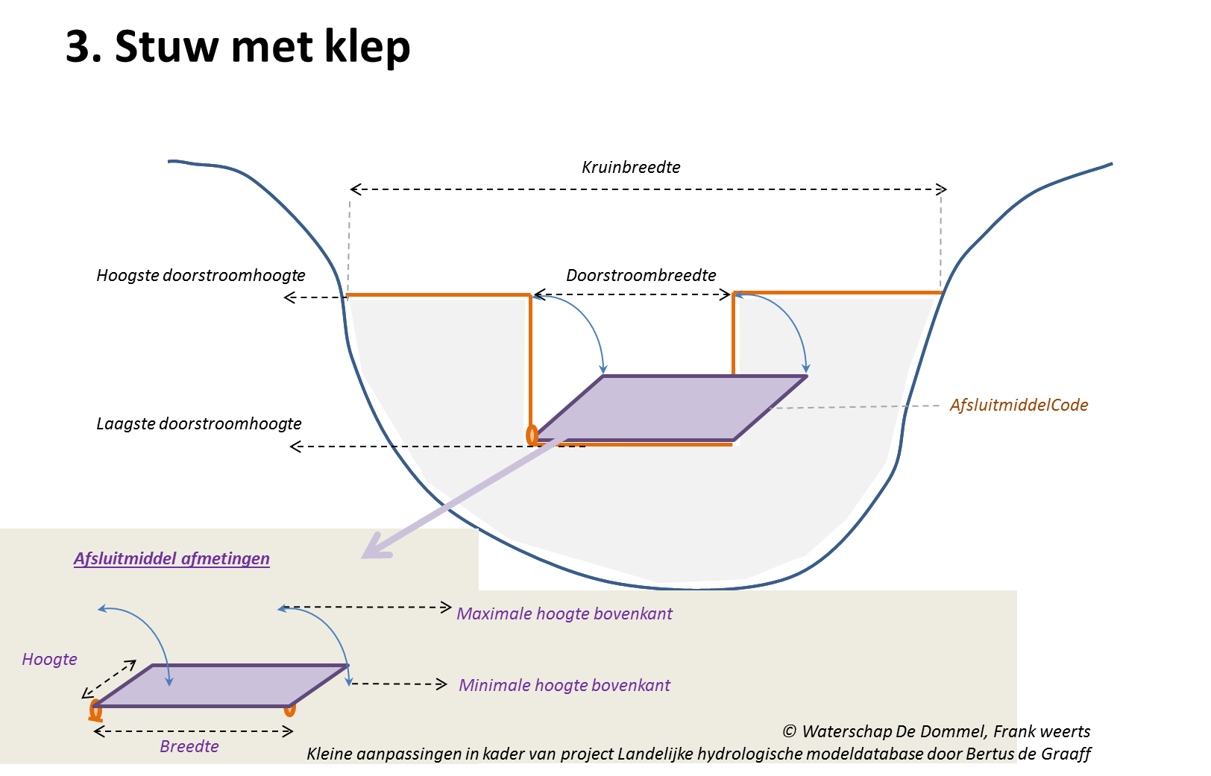
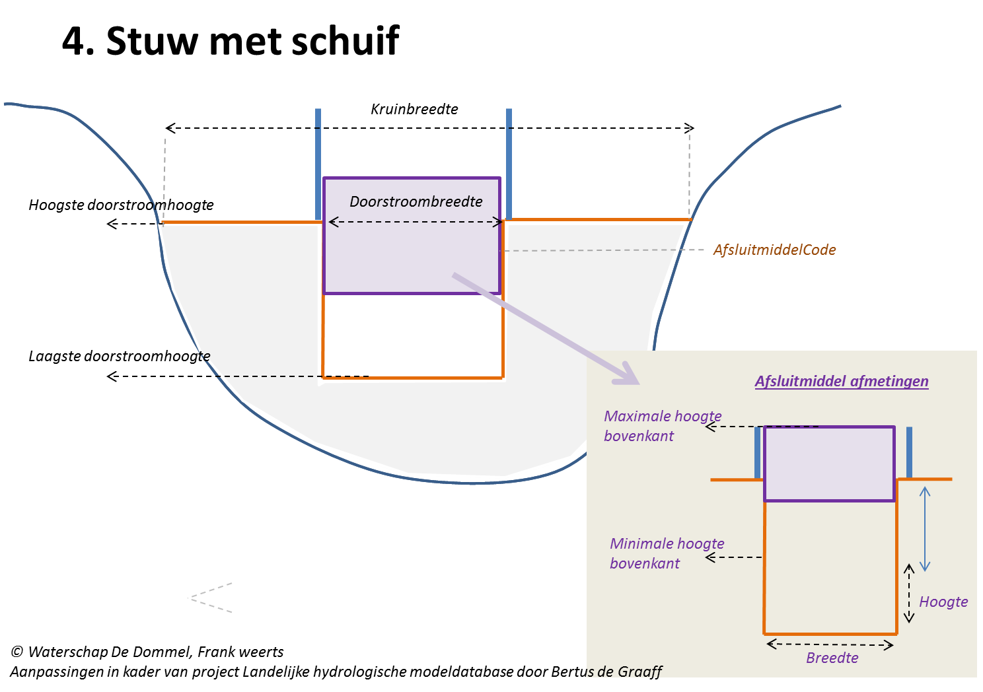
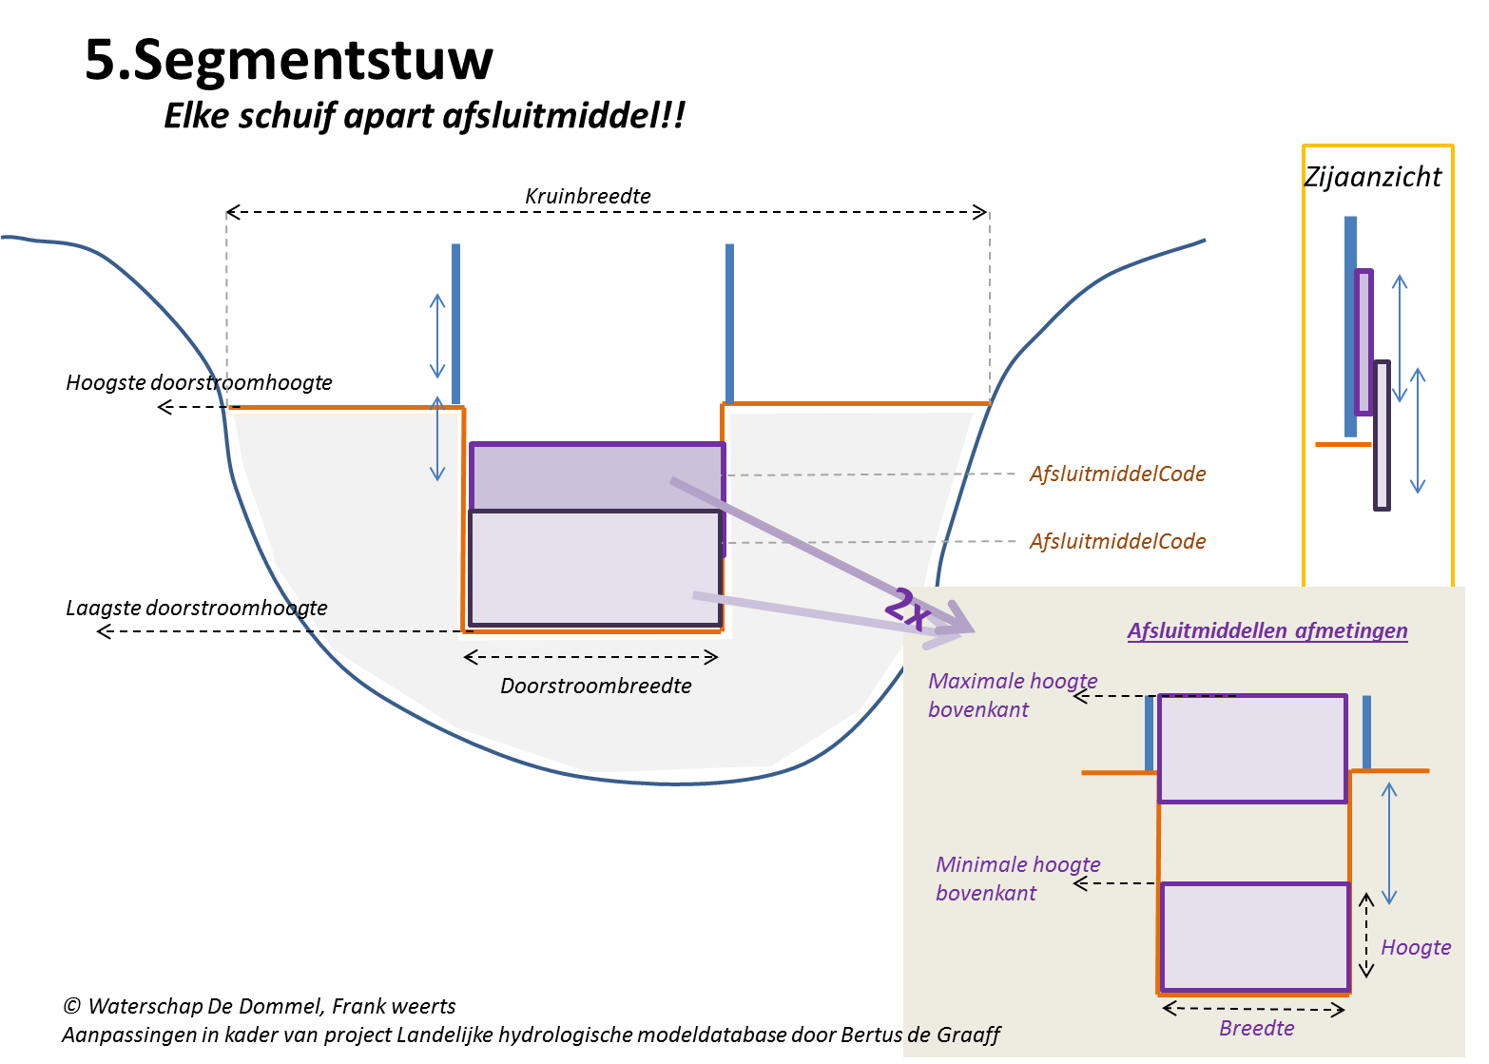
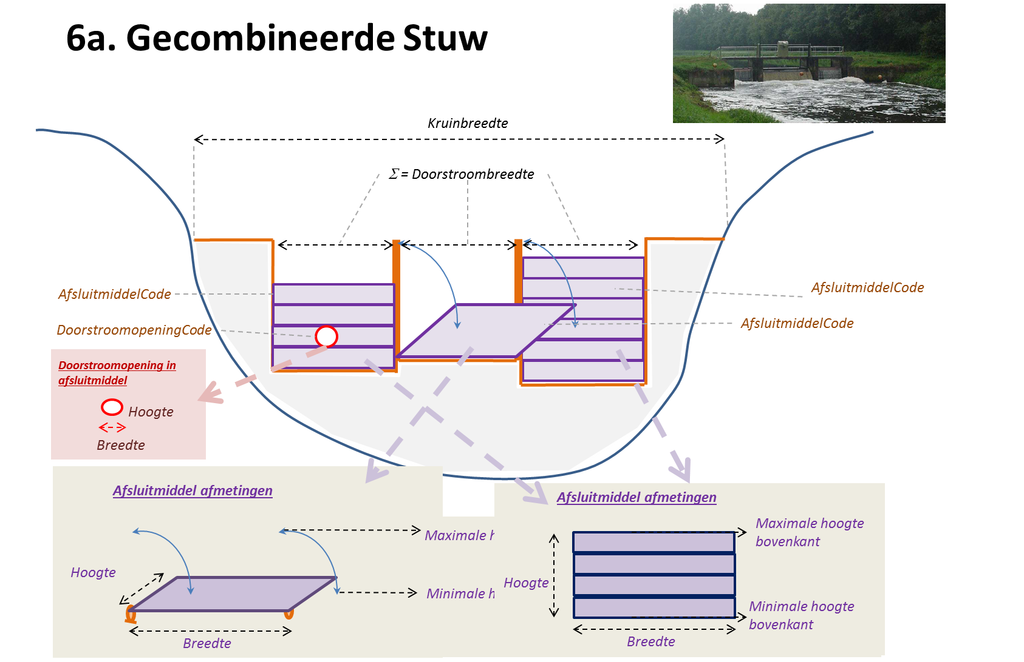
Alle objecten
Entiteittype/Naam attribuut | Bron | Definitie/toelichting | Type | Eenheid | Verplicht | Eis
Shape | DAMO | Geometrische representatie van het object middels een punt | Shape | - | ja | Punt moet exact op het object oppervlaktewater (lijn) liggen
Code | DAMO | Een uniek identificerende code voor het object. Het betreft een door de waterbeheerder (betekenisvolle) toegewezen unieke code ter identificatie van het object. | String | - | ja | Unieke code over alle objecten gezien
Naam | DAMO | De (officiële) naam van een object zoals bekend bij de waterbeheerder. | String | - | nee
StatusObject | DAMO | Een aanduiding voor de status waarin een object zich bevindt. Met dit attribuut kan in samenhang met attributen objectBegintijd en objectEindtijd een historisch archief worden opgesteld en kunnen toekomstige objecten in de database worden opgenomen. Voorbeeld: Als een object op 6 mei 1985 is gerealiseerd en nog steeds gebruikt wordt, heeft deze Status=gerealiseerd en objectBegintijd=6-5-1985 en objectEindtijd= leeg. Als het object op 3 juni 2015 is vervangen of verwijderd krijgt deze StatusObject=niet meer aanwezig en objectEindtijd=3-6-2015. | Integer | - | nee | Keuzelijst: 1= planvorming, 3= gerealiseerd, 4= buiten bedrijf, 5= niet meer aanwezig, 7= Te verwijderen, 98= onbekend
objectBegintijd | DAMO | Datum waarop het object bij de bronhouder is ontstaan. | Date | - | nee
objectEindtijd | DAMO | Datum waarop het object bij de bronhouder niet meer geldig is. | Date | - | nee
Hyperlink | DAMO | Verwijzing naar een bron(document) waarin nader informatie omtrent het object is vastgelegd. Verwijzing naar één of meerdere bronnen (document, besluit, tekening etc.) waar nadere informatie over het object is te vinden. | String | - | nee
SoortStuw | DAMO | Een aanduiding voor de voorziening die de stuwing verzorgt of regelt. Typische soorten stuwing zijn: klep, schotbalken, vaste overstort. | Integer | - | nee | Keuzelijst: 1= schotbalkstuw, 2= stuw met schuif, 3= stuw met klep, 4= segmentstuw, 5= cascadestuw, 6= hevelstuw, 7= meetstuw, 8= meetschot, 9= stuw met contra-gewicht, 10= inlaat- en/of aflaatstuw, 11= overlaat, 12= drijverstuw, 13= trommelstuw, 20= gronddamstuw, 21= stuwbak, 22= tuimel- of kantelstuw, 23= balgstuw, 24= brievenbusstuw, 25= knijpstuw, 26= conserveringstuw, 99= onbekend
SoortRegelbaarheid | DAMO | Een aanduiding voor de wijze van regelbaarheid | Integer | - | ja | Keuzelijst: 1= niet regelbaar (vast), 2= regelbaar, niet automatisch, 3= regelbaar, automatisch, 4= handmatig, 99= overig
LaagsteDoorstroomBreedte | Extra | De doorstroombreedte op het peil van de LaagsteDoorstroomHoogte | Double | m | ja
HoogsteDoorstroomBreedte | Extra | De doorstroombreedte op het peil van de HoogsteDoorstroomHoogte | Double | m | ja
KruinBreedte | DAMO | De maatgevende breedte van de stuwconstructie waar het water overheen stroomt in extreme situaties | Double | m | ja
LaagsteDoorstroomHoogte | DAMO | De laagste doorstroomhoogte van de constructie | Double | m + NAP | ja | Hoger dan bodem ter plaatse
HoogsteDoorstroomHoogte | DAMO | De hoogste doorstroomhoogte van de constructie | Double | m + NAP | ja | Hoger dan bodem ter plaatse
DwarsProfielCode | Extra | Verwijzing naar code van profiel in object dwarsProfiel. Voor stuwen met een complexe vorm. | String | - | nee
Afvoercoëfficiënt | Extra | Bij een vaste stuw is zonder afsluitmiddelen en doorstroomopeningen, wordt de afvoercoëfficiënt van het object ‘stuw’ gebruikt. Als er een opening is in de vaste stuw, wordt een object ‘opening’ gedefinieerd die een relatie heeft met de stuw. Zowel de stuw als de doorstroomopening hebben een afvoercoëfficiënt die in de modellering wordt gebruikt. Als er een stuw is met afsluitmiddelen, wordt de afvoercoëfficiënt van het object ‘stuw’ niet gebruikt. Dan wordt de afvoercoëfficiënt van het object ‘afsluitmiddel’ gebruikt. En als er nog een opening is in het object ‘stuw’ of het object ‘afsluitmiddel’ dan wordt daarvoor de afvoercoëfficiënt gebruikt die in het betreffende object is gedefinieerd. | Double | - | ja
AdministratiefGebied | Extra | Administratief gebied, benaming van de waterbeheerder (waterschappen/provincies/rijkswaterstaat) | String | - | ja

Gerelateerde objecten:
Afsluitmiddel
Dwarsprofiel

Voorbeeld van invulling van datamodel (incl. objecten afsluitmiddel en doorstroomopening) voor verschillende stuwtypen:

Gemaal
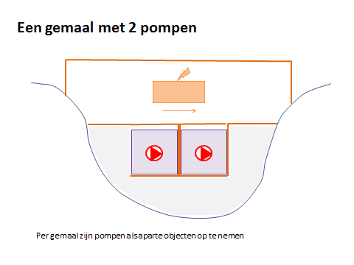
Alle objecten
Entiteittype/Naam attribuut | Bron | Definitie/toelichting | Type | Eenheid | Verplicht | Eis
Shape | DAMO | Geometrische representatie van het object middels een punt | Shape | - | ja | Punt moet exact op het object oppervlaktewater (lijn) liggen
Code | DAMO | Een uniek identificerende code voor het object. Het betreft een door de waterbeheerder (betekenisvolle) toegewezen unieke code ter identificatie van het object. | String | - | ja | Unieke code over alle objecten gezien
Naam | DAMO | De (officiële) naam van een object zoals bekend bij de waterbeheerder. | String | - | nee
StatusObject | DAMO | Een aanduiding voor de status waarin een object zich bevindt. Met dit attribuut kan in samenhang met attributen objectBegintijd en objectEindtijd een historisch archief worden opgesteld en kunnen toekomstige objecten in de database worden opgenomen. Voorbeeld: Als een object op 6 mei 1985 is gerealiseerd en nog steeds gebruikt wordt, heeft deze Status=gerealiseerd en objectBegintijd=6-5-1985 en objectEindtijd= leeg. Als het object op 3 juni 2015 is vervangen of verwijderd krijgt deze StatusObject=niet meer aanwezig en objectEindtijd=3-6-2015. | Integer | - | nee | Keuzelijst: 1= planvorming, 3= gerealiseerd, 4= buiten bedrijf, 5= niet meer aanwezig, 7= Te verwijderen, 98= onbekend
objectBegintijd | DAMO | Datum waarop het object bij de bronhouder is ontstaan. | Date | - | nee
objectEindtijd | DAMO | Datum waarop het object bij de bronhouder niet meer geldig is. | Date | - | nee
Hyperlink | DAMO | Verwijzing naar een bron(document) waarin nader informatie omtrent het object is vastgelegd. Verwijzing naar één of meerdere bronnen (document, besluit, tekening etc.) waar nadere informatie over het object is te vinden. | String | - | nee
AdministratiefGebied | Extra | Administratief gebied, benaming van de waterbeheerder (waterschappen/provincies/rijkswaterstaat) | String | - | ja

Gerelateerde objecten:
Pomp

Eén gemaal met 2 pompen (voorbeeld)

